Table 1
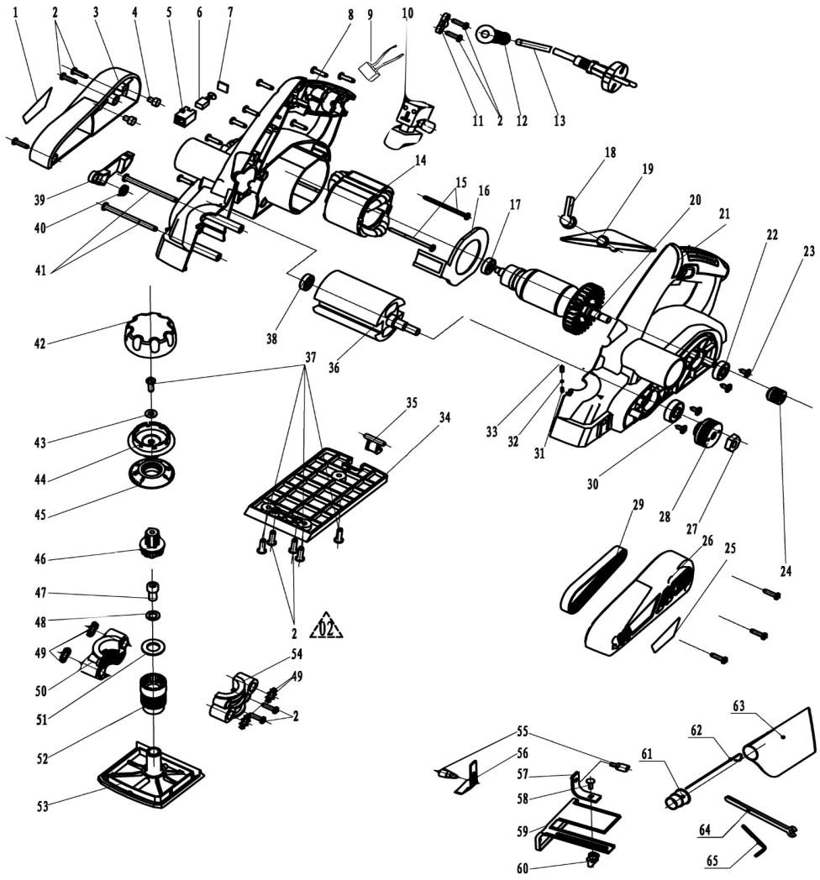
 |  |  | Номенклатурный перечень деталей |  |  |  |  | 2024-01-03
 |  |  | Spare parts list |  |  |  |  | Действителен с / Valid from
РУБАНОК РУЧНОЙ ЭЛЕКТРИЧЕСКИЙ |  |  | Р-82/900 |  |  | Артикул изделия |  | 415 | .**.**.**.**
PLANER |  |  | заполните Перечень моделей |  |  | Product ID |  | заполните

FELISATTI |  |  | Номер на схеме | WELEE |  | Разборная схема
Артикул | Наименование детали |  |  | Spare part ID | Name of the spare part | Характеристика |  | шт.в изд | Штрих код
 |  |  | Drawing number |  |  | Technical parameters |  | pcs per unit | Bar code
415.00010047 | Шильдик |  | 1 |  | parameter tags |  |  | 1
415.00020001 | Винт |  | 2 |  | Cross pan head tapping screw ST4 | ST4.2×14-F |  | 20
415.00030048 | Крышка корпуса двигателя |  | 3 |  | side cover |  |  | 1
415.00040083 | Проставка |  | 4 |  | rubber column |  |  | 2
415.00050029 | Щёткодержатель |  | 5 |  | brush box |  |  | 2
415.00060031 | Щётка угольная |  | 6 |  | carbon brush |  |  | 2
415.00070028 | Крышка щёточного узла |  | 7 |  | Brush box lid |  |  | 2
415.00080015 | Корпус правая часть |  | 8 |  | Right side housing |  |  | 1
415.00090027 | Конденсатор |  | 9 |  | capacitance |  |  | 1
415.00100017 | Выключатель |  | 10 |  | switch |  |  | 1
415.00110025 | Прижим шнура |  | 11 |  | Cable clamp |  |  | 1
415.00120026 | Трубка защитная шнура |  | 12 |  | cable sheath |  |  | 1
415.00130041 | Шнур сетевой |  | 13 |  | cable |  |  | 1
415.00140037 | Статор |  | 14 |  | stator |  |  | 1
415.00150001 | Винт |  | 15 |  | Cross recessed pan head tapping s | ST4.2×50-F |  | 2
415.00160045 | Диафрагма |  | 16 |  | windshield |  |  | 1
415.00170010 | Подшипник |  | 17 |  | bearing 626-2RS | 626-2RS |  | 1
415.00180140 | Ручка регулировки |  | 18 |  | Dust board trigger |  |  | 1
415.00190228 | Пластина |  | 19 |  | Dust guide plate |  |  | 1
415.00200036 | Ротор |  | 20 |  | rotor |  |  | 1
415.00210022 | Корпус левая часть |  | 21 |  | Left side housing |  |  | 1
415.00220010 | Подшипник |  | 22 |  | bearing 608-2RS | 608-2RS |  | 1
415.00230001 | Винт |  | 23 |  | Cross pan head with cushion tappi | ST4.2×10 |  | 4
415.00240282 | Шкив ведущий |  | 24 |  | small belt pulley |  |  | 1
415.00250047 | Шильдик |  | 25 |  | Order the label |  |  | 1
415.00260144 | Крышка |  | 26 |  | belt cover |  |  | 1
415.00270021 | Гайка |  | 27 |  | hexagon thin nut M8 | M8 |  | 1
415.00280283 | Шкив ведомый |  | 28 |  | big belt pulley |  |  | 1
415.00290139 | Ремень |  | 29 |  | belt |  |  | 1
415.00300010 | Подшипник |  | 30 |  | bearing 6000-2Z | 6000-2Z |  | 1
415.00310040 | Пружина |  | 31 |  | compression springφ1.85×φ0.45× | φ1.85×φ0.45×10 |  | 1
415.00320106 | Шарик стальной |  | 32 |  | steel ballφ2.5 | φ2.5 |  | 1
415.00330075 | Втулка |  | 33 |  | Small steel bushing |  |  | 1
415.00340290 | Опора задняя |  | 34 |  | Rear bottom plate |  |  | 1
415.00350259 | Кронштейн |  | 35 |  | supporting shoe |  |  | 1
415.00360294 | Корпус фрезы |  | 36 |  | cutter body |  |  | 1
415.00370001 | Винт |  | 37 |  | Cross recessed pan head tapping s | ST4.8×16-F |  | 4
415.00380010 | Подшипник |  | 38 |  | bearing 607-2RS | 607-2RS |  | 1
415.00390615 | Дефлектор |  | 39 |  | baffle |  |  | 1
415.00400040 | Пружина |  | 40 |  | torsional springφ11×φ1×3 | φ11×φ1×3 |  | 1
415.00410001 | Винт |  | 41 |  | tapping screw ST4.2×60-F | ST4.2×60-F |  | 2
415.00420117 | Крышка рукоятки |  | 42 |  | upper handwheel cover |  |  | 1
415.00430002 | Шайба |  | 43 |  | flat washer 5.5×10×1 | 5.5×10×1 |  | 1
415.00440105 | Рукоятка |  | 44 |  | Hand wheel lower cover |  |  | 1
415.00450287 | Шкала регулятора |  | 45 |  | dial |  |  | 1
415.00460009 | Штифт |  | 46 |  | connecting rod |  |  | 1
415.00470001 | Винт |  | 47 |  | hexagon socket head cap screws M | M8×16 |  | 1
415.00480040 | Пружина |  | 48 |  | spring washer 8 | 8.00 |  | 1
415.00490002 | Шайба |  | 49 |  | external teeth lock washer 10 | 10.00 |  | 4
415.00500503 | Опора правая |  | 50 |  | Right support seat |  |  | 1
415.00510002 | Шайба |  | 51 |  | flat washer 8 |  |  | 1
415.00520354 | Втулка регулировки глубины |  | 52 |  | adjusting screw rod |  |  | 1
415.00530288 | Опора подвижная |  | 53 |  | nose plate |  |  | 1
415.00540504 | Опора левая |  | 54 |  | Left support seat |  |  | 1
415.00550352 | Винт барашек |  | 55 |  | Press down on the knob |  |  | 2
415.00560088 | Глубиномер |  | 56 |  | depth gauge |  |  | 1
415.00570137 | Упор |  | 57 |  | angle iron |  |  | 1
415.00580001 | Винт |  | 58 |  | Half round head square neck scre | M6×14 |  | 1
415.00590261 | Направляющая |  | 59 |  | backer patron |  |  | 1
415.00600352 | Винт барашек |  | 60 |  | Lock knob |  |  | 1
415.00610175 | Адаптер пылеотвода |  | 61 |  | Outlet dust pipe |  |  | 1
415.00620247 | Провод |  | 62 |  | Support wire |  |  | 1
415.00630142 | Мешок для пыли |  | 63 |  | dust collector bag |  |  | 1
415.00640099 | Ключ |  | 64 |  | open-end wrench 8 | 8.00 |  | 1
415.00650099 | Ключ |  | 65 |  | Inside Allen wrench 2.5 | 2.5 |  | 1
Покупатель |  |  |  |  |  | Поставщик
Buyer: |  |  |  |  |  | Supplier:
 |  | Разборная схема |  |  |  |  |  | Действителен с:
 |  | Р-82/900 |  | заполните Справочник моделей |  | 415 | .**.**.**.** | 2023-07-11

